536372
РАБОЧИЙ ТЕХНИЧЕСКИЙ ОТЧЕТ |  |  |  |  | НОМЕР: 2020 06 GP 01
 |  |  |  |  | 2020-06-01
Наименование предприятия |  |  |  | Андижон "Автотеххизмат"
Ф.И.О. составившего отчет |  |  |  | Кодиров Давронбек
Номер телефона с кодом города |  |  |  | 934,270,006
Модель |  |  | Идентификационный номер автомобиля |  | Пробег | Дата продажи
Ласетти |  |  | XWB5V31BVLA536372 |  | 242 | 2020-05-21
Обстоятельства при которых обнаружена проблема |  |  |  | Описание проблемы
 |  |  |  | Мижоз этирозига кура автомабил олд капот кисмидаги доглар,орка чап канот,орка унг канот ва том кисимларда доглар борлиги буйича мурожат килди.
А. |  | Автомобиль стоял, двигатель не работал
В. | Автомобиль находился в движении: |  |  | Информация относительно проблемы (Приложить фотграфии неисправности)
 |  | При торможении
 |  | При переходе от ускорения к накату
 |  | При переключение на задний ход |  | 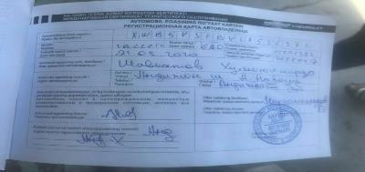 Фото VIN а/м | Фото пробег а/м
 |  | При повороте
 |  | При ускорении
 |  | При замедлении
 |  | При ______ оборотах в минут
 |  | При любой скорости
 |  | На неровной дороге
 |  | На _____ передаче
С. | При использовании:
 |  | Тормозов |  | 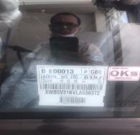 Общий вид дефектной части | 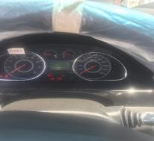 Фото LOT номера дефектной части
 |  | При повороте руля
 |  | При выключении сцепления
 |  | Обогревателя / кондиционера
 |  | При работе стеклоочистит / омывателя
 |  | При включении радио / CD проигрыват
 |  | Обогревателя заднего стекла
 |  | Прочее
D. | При работе двигателя:
 |  | При запуске |  | 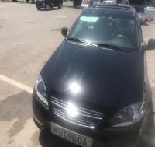 Фото проблемы | 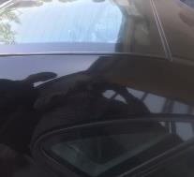 Фото проблемы
 |  | При прогреве
 |  | На холотом ходу
 |  | При горячем двигателе
E. | Возникает:
 |  | При ускорении
 |  | При высоких оборотах двигателя
 |  | При большой скорости
 |  | При большой загрузке багажника
F. | Когда случается по времени: |  |  | Информация о проблемной детали
 |  | Всегда |  | Номер детали по каталогу:
 |  | Иногда |  | Наименование детали:
 |  | После _____ км движения |  | Название поставщика:
 |  | После _____ минут езды |  | LOT № детали:
Действия инженера по гарантии дилерского предприятия |  |  |  | Автомабил текширилганда олди капоттаги доглар суратларда куринмокда орка конотлр ва том кисмидаги краскаларнинг бир биридан фарк килиши аникланди лекин бу холатлар суратларда куринмайди,куз билан куринади.Мижозга завод мутахасислари томонидан ремонт килиб бериш таклифи берилди.Мижоз рози булди.

Ответственный Отдел по принятию мер и исследованию проблемы

 |  |  |  | (заполняется со стороны Отдела Гарантии качества АО "GM Uzbekistan")

